Задание 7.1
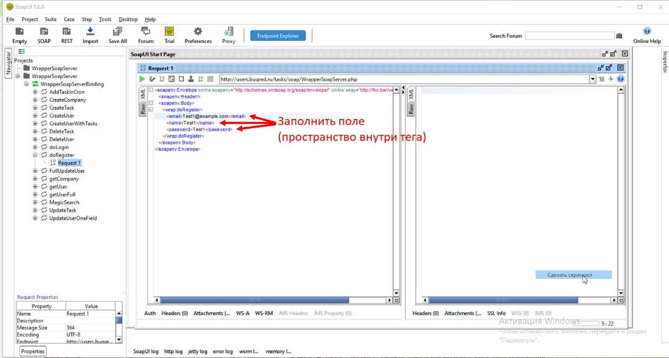
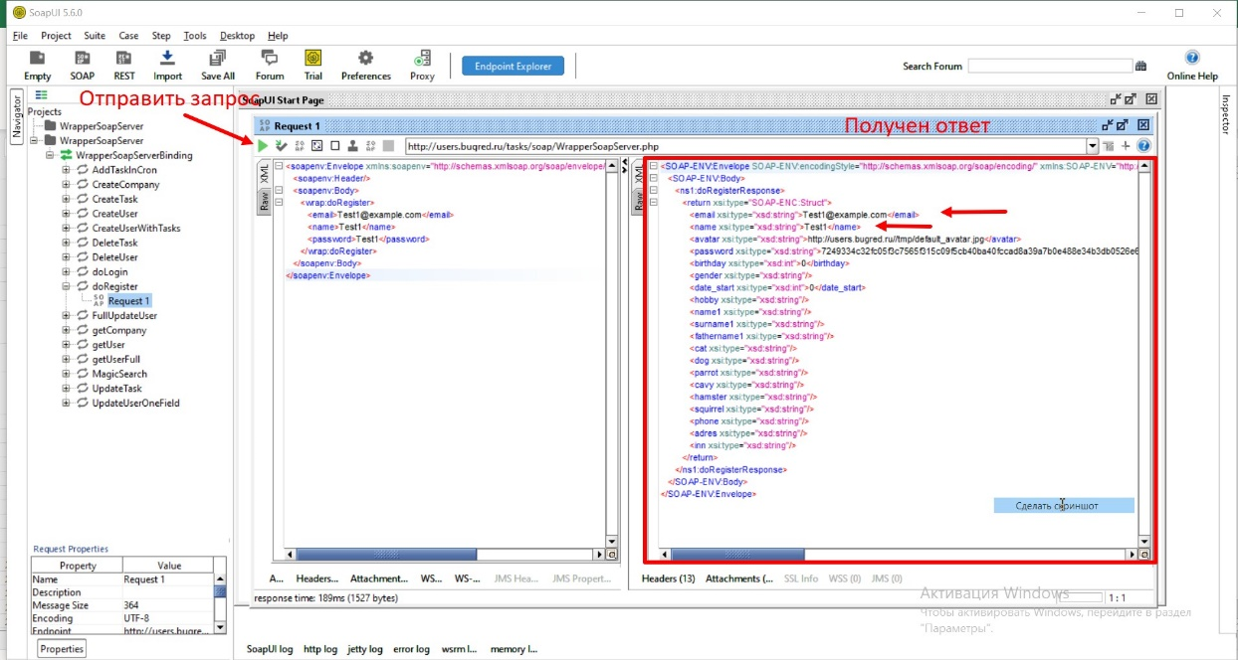
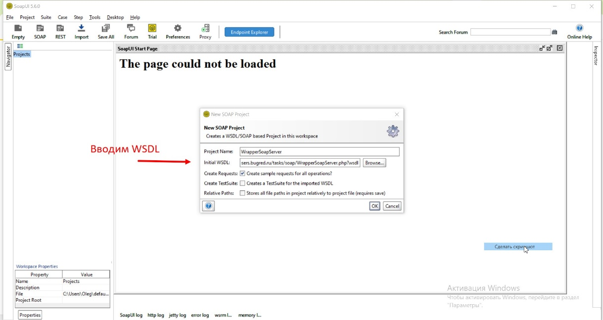
Проверка метода doRegister.Позитивный тест (успешная регистрация нового пользователя):
Окрыть SoapUI
Создать новый SOAP проект
Ввести WSDL
Нажать ОК
В появившемся окне слева найти метот doRegistr
В методе метот doRegistr нажать на + и в выподайющей вкладке открыть(двойное нажатие ЛКМ) Request1
В открывшемся окне Request1. Заполнить поля(пространство внутри тега) <email>Test1@example.com</email> <name>Test1</name> <password>Test1</password>
Оправить запрос.
Получить ответ о регистрации нового пользователя с данными <email>Test1@example.com</email> <name>Test1</name>

Задание 7.2
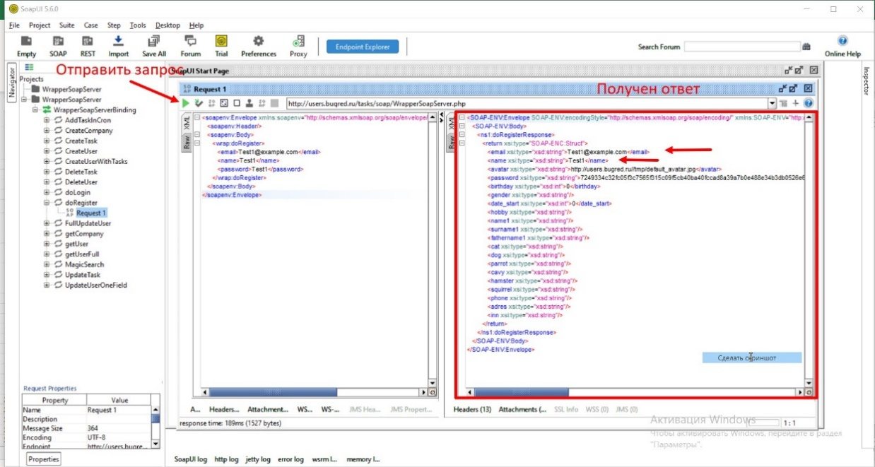
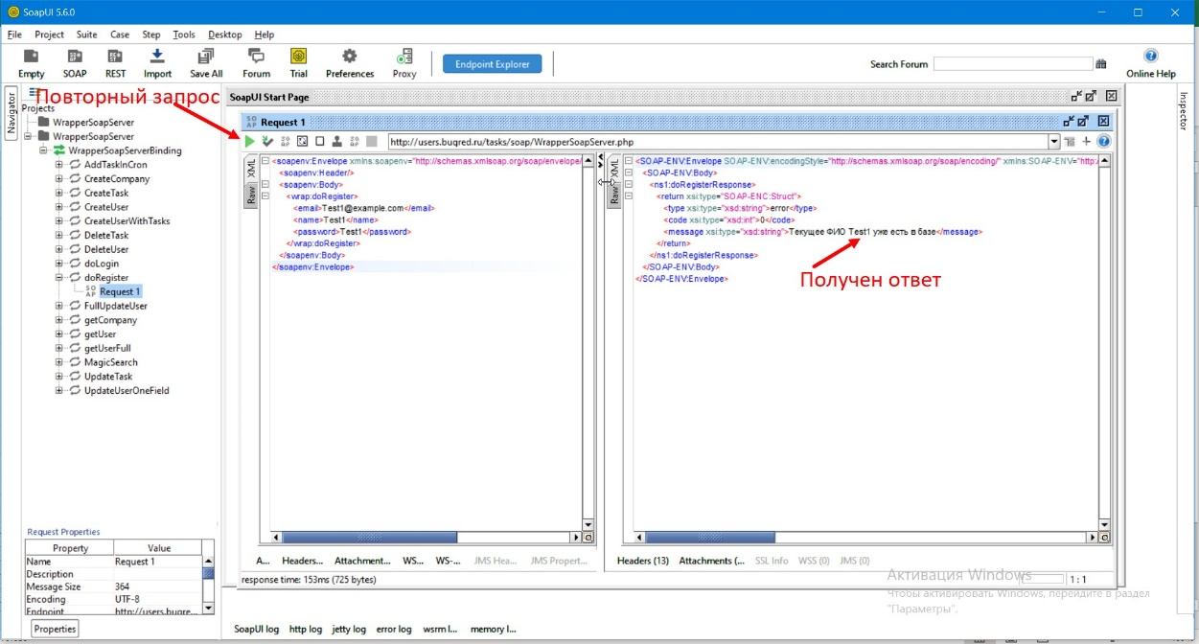
Негативный тест (ошибка при регистрации нового пользователя): Создать запрос для метода doRegister с уже существующим именем пользователя
Окрыть SoapUI
Создать новый SOAP проект
Ввести WSDL
Нажать ОК
В появившемся окне слева найти метот doRegistr
В методе метот doRegistr нажать на + и в выподайющей вкладке открыть(двойное нажатие ЛКМ) Request1
В открывшемся окне Request1. Заполнить поля(пространство внутри тега) <email>Test1@example.com</email> <name>Test1</name> <password>Test1</password>
Оправить запрос.
Получить ответ о регистрации нового пользователя с данными <email>Test1@example.com</email> <name>Test1</name>
Оправить запрос повторно.
Получить ответ сообщение Текущее ФИО "Test1 уже есть в базе"

Задание 8
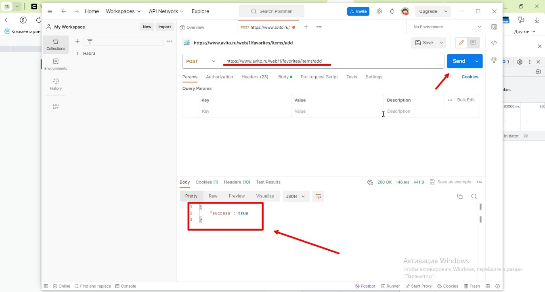
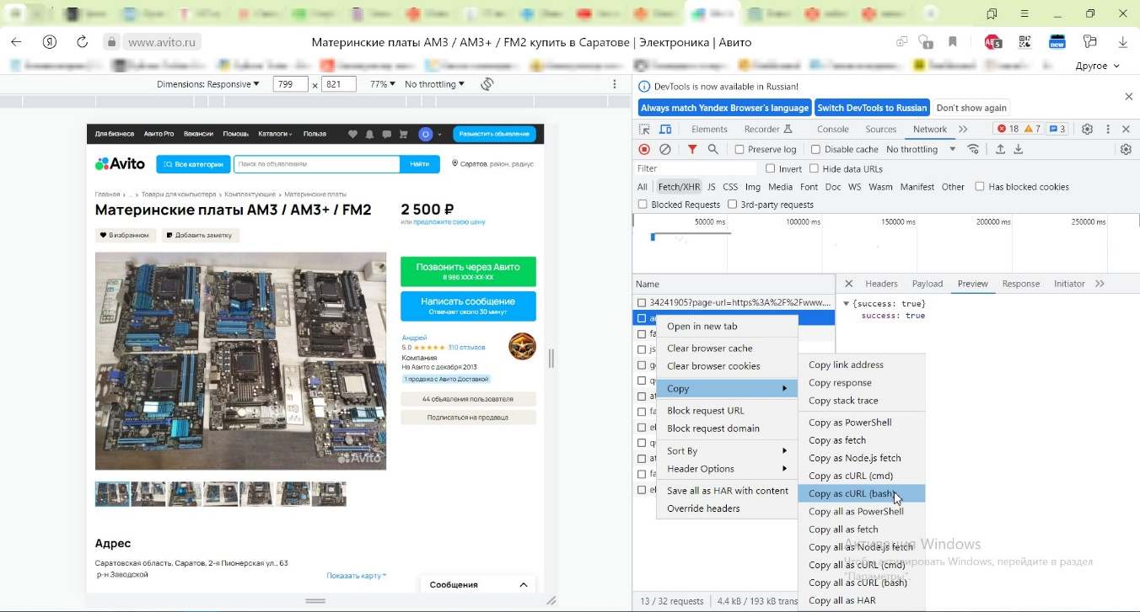
1 | Открыть Postman
2 | Открыть рабочее пространство
3 | Нажать кнопку импорт
4 | В появившемся окне вставить скопированный с авито cURL(bash)
5 | Нажать кнопку SEND
6 | Получаем ответ

